상품제안서
유즈비 알로이 회전형 스마트폰거치대 [인쇄무료] | 상품코드: F25350

 |  |  |  |  |  |  | 02-412-0044 | www.easy1.co.kr
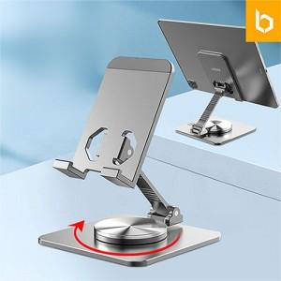 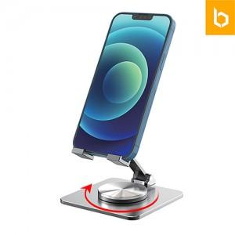

【상세/제작정보】 | ★ 덤증정(100+1) ★

【인쇄/포장옵션】 | 레이저 / 포장지포장

【공급단가】 | 수량 | 100~ | 300~ | 500~ | 1,000~ | 3,000~
*VAT별도 | 단가 | 7,020원 | 6,760원 | 6,500원 | 6,240원 | 6,080원

【상품 URL】 | http://www.easy1.co.kr/src/goods_detail.php?gdno=25350

